상품제안서
에코너 큐브 3구 멀티탭 (C타입/USB) | 상품코드: S36798

 |  |  |  |  |  |  | 02-713-8555 | www.synergygift.co.kr
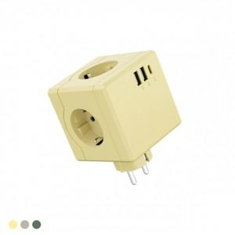 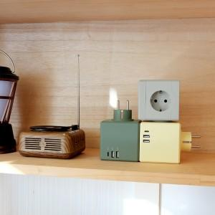 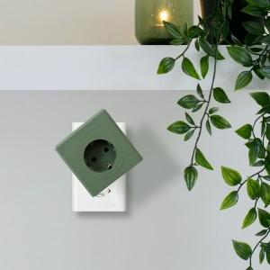

【상세/제작정보】 | - 실용적이면서 아름다운 오브제의 큐브형 디자인, 파스텔 톤 색상의 멀티탭<br>- 기본 콘센트3구에 휴대폰 충전용 C타입1포트와 생활가전 용도의 USB-A 2포트로 구성<br>- 불에 강한 난연 소재의 pc 로 안전까지 생각한 큐브 멀티탭

【인쇄/포장옵션】 | 실크, 레이저 / 기본패키지

【공급단가】 | 수량 | 30~ | 100~ | 300~ | 500~ | 1,000~
*VAT별도 | 그린 | 13,900원 | 12,500원 | 11,400원 | 10,700원 | 10,500원
 | 옐로우 | 13,900원 | 12,500원 | 11,400원 | 10,700원 | 10,500원
 | 그레이 | 13,900원 | 12,500원 | 11,400원 | 10,700원 | 10,500원

【상품 URL】 | https://www.synergygift.co.kr:443/src/goods_detail.php?gdno=36798

